常用命令
find /|grep nginx.conf (竖线的作用 竖线前后都是命令，作用是把命令一的结果作为命令2的输入)
ps是Linux 操作系统中的一个命令，用来查看系统进程的 -e 显示所有进程 -f 全格式
ps -ef|grep nginx grep的含义是 在指定的文件内容里边查找
彻底删除 shred -u -z nginx-release-centos-6-0.el6.ngx.noarch.rpm
magent -u root -n 51200 -l 221.122.119.78 -p 12000 -s 221.122.119.78:11211
查看端口占用情况 lsof -i:3690

linux 80端口被占用的情况，解决方式如下
用sudo fuser -n tcp 80 -k 这句话是解决80端口被占用的！老外网站 上搞来的
然后再cp /usr/local/apache2/bin/apachectl /etc/init.d/httpd
提示是否覆盖原来 的httpd 选是 输入一个y
然后/etc/init.d/httpd restart 再localhost一下页面出现 的是不是 it works
查看所有活跃端口： netstat -nat
#rm -f /var/run/yum.pid
find -name 't.txt' | xargs perl -pi -e 's|http://repo1.maven.org/maven2|www.cnetfair.com/ooo|g'
查看所有用户 grep bash /etc/passwd
[root@localhost sbin]# /usr/sbin/groupadd -f netfairgroup
[root@localhost sbin]# /usr/sbin/useradd -g netfairgroup liuxing
查看 用户所属组 groups liuxing
nginx的第一行 第一个是用户名，第二个是用户组
查看系统时间 date
date --set "2013/06/03 19:00"
时间写入硬件 hwclock --systohc
/sbin/iptables -I INPUT -s 122.221.119.74 -p TCP --dport 80 -j ACCEPT
我加的这个命令
No.1
11:19:42
/sbin/iptables -I INPUT -p TCP --dport 80 -j DROP
1 ACCEPT tcp -- 118.186.209.18 0.0.0.0/0 tcp dpt:10001
2 ACCEPT tcp -- 221.122.119.74 0.0.0.0/0 tcp dpt:80
3 DROP tcp -- 0.0.0.0/0 0.0.0.0/0 tcp dpt:80
4 ACCEPT tcp -- 221.122.119.74 0.0.0.0/0 tcp dpt:80
5 DROP tcp -- 0.0.0.0/0 0.0.0.0/0 tcp dpt:80
6 ACCEPT tcp -- 221.122.119.74 0.0.0.0/0 tcp dpt:80
7 RH-Firewall-1-INPUT all -- 0.0.0.0/0 0.0.0.0/0
8 ACCEPT tcp -- 0.0.0.0/0 0.0.0.0/0 tcp dpt:80
9 ACCEPT tcp -- 0.0.0.0/0 0.0.0.0/0 tcp dpt:80
10 ACCEPT tcp -- 0.0.0.0/0 0.0.0.0/0 tcp dpt:80
11 ACCEPT tcp -- 0.0.0.0/0 0.0.0.0/0 tcp dpt:80
12 ACCEPT tcp -- 0.0.0.0/0 0.0.0.0/0 tcp dpt:80
13 ACCEPT tcp -- 0.0.0.0/0 0.0.0.0/0 tcp dpt:80

Chain FORWARD (policy ACCEPT)
num target prot opt source destination
1 RH-Firewall-1-INPUT all -- 0.0.0.0/0 0.0.0.0/0

Chain OUTPUT (policy ACCEPT)
num target prot opt source destination
1 ACCEPT tcp -- 0.0.0.0/0 0.0.0.0/0 tcp spt:80
2 ACCEPT tcp -- 0.0.0.0/0 0.0.0.0/0 tcp spt:80
3 ACCEPT tcp -- 0.0.0.0/0 0.0.0.0/0 tcp dpt:80
4 ACCEPT tcp -- 0.0.0.0/0 0.0.0.0/0 tcp dpt:80
5 ACCEPT tcp -- 0.0.0.0/0 0.0.0.0/0 tcp dpt:80
6 ACCEPT tcp -- 0.0.0.0/0 0.0.0.0/0 tcp spt:80

Chain RH-Firewall-1-INPUT (2 references)
num target prot opt source destination
1 ACCEPT all -- 123.124.1.0/24 0.0.0.0/0
2 ACCEPT all -- 118.102.25.0/24 0.0.0.0/0
3 ACCEPT all -- 114.113.144.0/24 0.0.0.0/0
4 ACCEPT all -- 123.124.0.0/16 0.0.0.0/0
5 ACCEPT all -- 221.122.119.0/24 0.0.0.0/0
6 DROP all -- 203.208.60.0/24 0.0.0.0/0
7 DROP all -- 66.249.0.0/16 0.0.0.0/0
8 DROP all -- 66.249.0.0/16 0.0.0.0/0
9 DROP all -- 124.115.0.0/16 0.0.0.0/0
10 ACCEPT all -- 0.0.0.0/0 0.0.0.0/0
11 ACCEPT icmp -- 0.0.0.0/0 0.0.0.0/0 icmp type 255
12 ACCEPT esp -- 0.0.0.0/0 0.0.0.0/0
13 ACCEPT ah -- 0.0.0.0/0 0.0.0.0/0
14 ACCEPT udp -- 0.0.0.0/0 224.0.0.251 udp dpt:5353
15 ACCEPT tcp -- 0.0.0.0/0 0.0.0.0/0 state NEW tcp multiport dports 80,22,10001
16 ACCEPT all -- 0.0.0.0/0 0.0.0.0/0 state RELATED,ESTABLISHED
17 REJECT all -- 0.0.0.0/0 0.0.0.0/0 reject-with icmp-host-prohibited
bbb----------------------------------------------------------------------------------------------------------------------ok
1 删除不必要的用户 先 groups 把没用的用户都 userdel掉 再 grep bash /etc/passwd ,删除没用的账户
2 自动注销账户 vi /etc/profile
限制用户用ssh访问服务器，注意，这个配置即时生效 |  | linux 防护
/etc/hosts.allow /etc/hosts.deny
sshd:221.122.105.50:allow
sshd:221.122.119.74:allow
sshd:ALL
禁止外部ping服务器 echo 1 > /proc/sys/net/ipv4/icmp_echo_ignore_all
修改ssh端口 /etc/ssh/sshd_config
#Port 22
Port 8822
然后必须重启服务，才能生效 service sshd restart 。然后修改防火墙规则。删除22 追加 8822，重启防火墙
-A INPUT -m state --state NEW -m tcp -p tcp --dport 8822 -j ACCEPT
bbb----------------------------------------------------------------------------------------------------------------------ok
crontab -l sheet 999
yum install lrzsz
wget http://www.rarsoft.com/rar/rarlinux-4.0.1.tar.gz
ld-linux.so.2
yum update libstdc++.x86_64
yum install libstdc++.so.6

PATH=$PATH:/usr/local/mysql/bin
export PATH
然后重新进入终端，用 echo $PATH查看修改效果
隐藏权限的修改和设置
[root@localhost ~]# lsattr /etc/passwd
------------- /etc/passwd
[root@localhost ~]# lsattr /etc/group
----i-------- /etc/group
[root@localhost ~]# lsattr /etc/shadow
------------- /etc/shadow
[root@localhost ~]# lsattr /etc/gshadow
----i-------- /etc/gshadow
chattr -i /etc/gshadow
chattr -i /etc/group

http://localhost:8080/netfair//testAction!login.action
配置centos的dns服务器ip /etc/resolv.conf
挂在优盘命令
查看u盘 fdisk -l
挂载u盘 mount /dev/xxx /mnt/自己定义的文件夹
自启动命令添加方式 在 /etc/rc.d/rc.local 里边追加 /usr/local/svn/bin/svnserve -d -r /opt/svn/repos ，注意，路径必须是绝对路径

linux 搜索命令
在根目录下查找文件名包含jjj.t的文件，/表示根目录 find / -name jjj.t*
搜索某个目录下面包含xxx的文件 find /usr/local/liuxing/99 |xargs grep -l '刘兴' 如果grep后面跟-n，表示列出第几行，如果跟l表示只列出文件名
搜索某个目录及其子目录包含 “刘兴”的文件 grep -nr 刘兴 /usr/local/liuxing/*|less 并打印出第几行，转到less管道上阅读，然后按shift+g到最后一行，按g回首行 按q退出
yumdownloader
mina socket 通道打开后是可以在客户端和server端一直交互下去的。

查看和关闭selinux
/usr/sbin/sestatus -v
1、临时关闭（不用重启机器）：
setenforce 0 ##设置SELinux 成为permissive模式

##setenforce 1 设置SELinux 成为enforcing模式
2、修改配置文件需要重启机器：

修改/etc/selinux/config 文件

将SELINUX=enforcing改为SELINUX=disabled

重启机器即可
netstat -anp|less CentOS如何查看端口是被哪个应用/进程占用
cat end.xml >>head.xml end.xml 文件内容追加到head.xml尾部
cat end.xml >head.xml end.xml覆盖head.xml

centos 下命令行设置ip及网关，子网掩码
ifconfig eth0 192.168.2.111/24 (24的含义是配置子网掩码为255.255.255.0)
查看网关： route 回车
如果没有默认的路由，是不能和 3网段通信的，所以设置如下网关
route add default gw 192.168.2.254

 | C:\Program Files\Java\jdk1.7.0_40
 | .;%JAVA_HOME%\lib\dt.jar;%JAVA_HOME%\lib\tools.jar;%CATALINA_HOME%\lib\servlet-api.jar;
 | ;%JAVA_HOME%\bin;

export JAVA_HOME=/usr/java/jdk1.8.0_25
export CLASSPATH=.:$JAVA_HOME/jre/lib/rt.jar:$JAVA_HOME/lib/dt.jar:$JAVA_HOME/lib/tools.jar
export PATH=$PATH:$JAVA_HOME/bin

设置centos开机自启动
vi /etc/rc.d/rc.local
service iptables stop
service postgresql-9.3 start
/usr/local/bin/memcached -d -m 128 -M -u root -p 11212 -c 256 -P /usr/memstore/memcached121s1.pid

查看当前进程打开的文件数(即：文件描述符) lsof -p 《pid》 | wc -l

JAVA_OPTS='-Xmx3550m -Xms3550m -Xmn2g -Xss256k -XX:ParallelGCThreads=20 -XX:+UseConcMarkSweepGC -XX:+UseParNewGC -XX:SurvivorRatio=8 -XX:TargetSurvivorRatio=90 -XX:MaxTenuringThreshold=31'

linux下 tomcat的shutdown.sh不能关闭 线程的处理办法
sleep 1
pid=`ps -ef | grep "java" | awk '{ print $2}'`
kill -9 $pid 1 > /dev/null 2> /dev/null

tar的逆向
tar -czf tomcat.tar.gz tomcat/* ,不能直接使用 tar -czf tomcat.tar.gz tomcat ，这样打包的不全

当linux下提示 缺少 lib c++时，使用如下命令找到需要安装的东西 yum whatprovides libstdc++.so.6
然后 yum install 找到的东西

查看rpm都安装到了何处 rpm -ql postgresql93

查看系统响应慢 ，先top命令 ，查看cpu状况
top 主要看 wa
iostat -x 1 10000 查看 util 和idle idl<70就是不正常的 ，util是美妙花费在io上的百分比
iotop -o
如果频繁使用swap那就是不正常的，使用swap会在 iotop命令中 频繁显示 kswapd0

iptables 端口转换，放在编辑文件的ant下 -A PREROUTING -p tcp -m tcp --dport 80 -j REDIRECT --to-ports 8080
 | *nat
 | :PREROUTING ACCEPT [46:4549]
 | :POSTROUTING ACCEPT [0:0]
 | :OUTPUT ACCEPT [0:0]
 | -A PREROUTING -p tcp -m tcp --dport 80 -j REDIRECT --to-ports 8080
 | COMMIT

也可以 iptables -t nat -A PREROUTING -p tcp --dport 80 -j REDIRECT --to-port 8080
 | service iptables save

jmap -dump:format=b,file=<dumpfile> <pid>

du -h --max-depth=1 | sort -n | less

查找以及批量替换文件内容
sed -i "s/哈哈/卡巴斯基/g" `grep 哈哈 -lr ./*`
sed -i "s/type=\"type_processProp\"/9/g" `grep 'type="type_processProp"' -l ./abcd`
netstat -nat
Proto Recv-Q Send-Q Local Address Foreign Address State
tcp 0 0 192.168.110.197:9000 0.0.0.0:* LISTEN
tcp 0 0 0.0.0.0:50070 0.0.0.0:* LISTEN
tcp 0 0 0.0.0.0:22 0.0.0.0:* LISTEN
tcp 0 0 127.0.0.1:631 0.0.0.0:* LISTEN
tcp 0 0 127.0.0.1:25 0.0.0.0:* LISTEN
tcp 0 0 192.168.110.197:22 192.168.110.92:50399 ESTABLISHED
tcp 0 0 192.168.110.197:59359 192.168.110.197:22 TIME_WAIT
tcp 0 0 192.168.110.197:33318 192.168.110.198:22 ESTABLISHED
tcp 0 52 192.168.110.197:22 192.168.110.92:50960 ESTABLISHED
tcp 0 0 192.168.110.197:58531 192.168.110.199:22 ESTABLISHED
tcp 0 0 :::22 :::* LISTEN
tcp 0 0 ::1:631 :::* LISTEN
tcp 0 0 ::1:25 :::* LISTEN

解释： | 尾部state是listen的，本地地址的含义ip指的是，外部需要用此ip来访问，端口是外部网络需要访问的端口， foreign addr含义是如果是0.0.0.0，则是所有ip都可以访问

查看jvm当前
jmap -heap 33846
jmap -histo 33846 |less
jmap -histo 3409 | jmap -histo:live 3409 > a.txt 其中 histo:live 会先触发gc，再做后续命令执行。

tomcat启动慢，配置如下参数
vi $JAVA_HOME/jre/lib/security/java.security
找到下面的内容
securerandom.source=file:/dev/urandom
替换成
securerandom.source=file:/dev/./urandom

java平台中：.java文件通过编译生成可.class这种可执行文件，jvm使用类加载器根据类名称将.class文件加载成java.lang.class类的一个实例，即：一个java类。

查找大数据
查找大目录：注意有大文件的目录，这个目录未必大，所以此命令可以说是鸡肋
du /usr -h --max-depth=4 |sort -nr |head -6 head -6 表示查找最大的前6个 /usr表示要查找的目录 max-depth=4代表 /usr后纵深4个查找
查找大文件
find / -type f -size +1G |head -5

比特，只能有两种状态 1和 0.
byte，通常用大写的B作为单位， 1byte（1B）=8bit
unicode是符号集合，囊括了世界上所有字符，包括汉字，日文，英文
utf-8 是unicode的实现方式之一

haproxy -f /etc/haproxy/haproxy.cfg

俩master就是脑裂，解决方案是 slave变成master前先休眠一段时间，这段时间为zookeeper的超时时间，让出问题的master有足够的时间关闭或停止服务。

trunk(主干|主线) branchs(分支) tags(标记)
truck(主干|主线|主分支)：是用来做主方向开发的，新功能的开发应放在主线中，当模块开发完成后，需要修改，就用branch。
branch(分支)：分支开发和主线开发是可以同时进行的，也就是并行开发，分支通常用于修复bug时使用
tag(标记)：用于标记某个可用的版本，可以标记已经上线发布的版本，也可以标记正在测试的版本，通常是只读的

混合部署可能会导致死锁，比如 应用服务占用大量cpu，同时这些大量应用又需要访问redis，而redis也需要使用cpu，这样就出现了循环等待。

比特，只能有两种状态 1和 0.
byte，通常用大写的B作为单位， 1byte（1B）=8bit
unicode是符号集合，囊括了世界上所有字符，包括汉字，日文，英文
utf-8 是unicode的实现方式之一

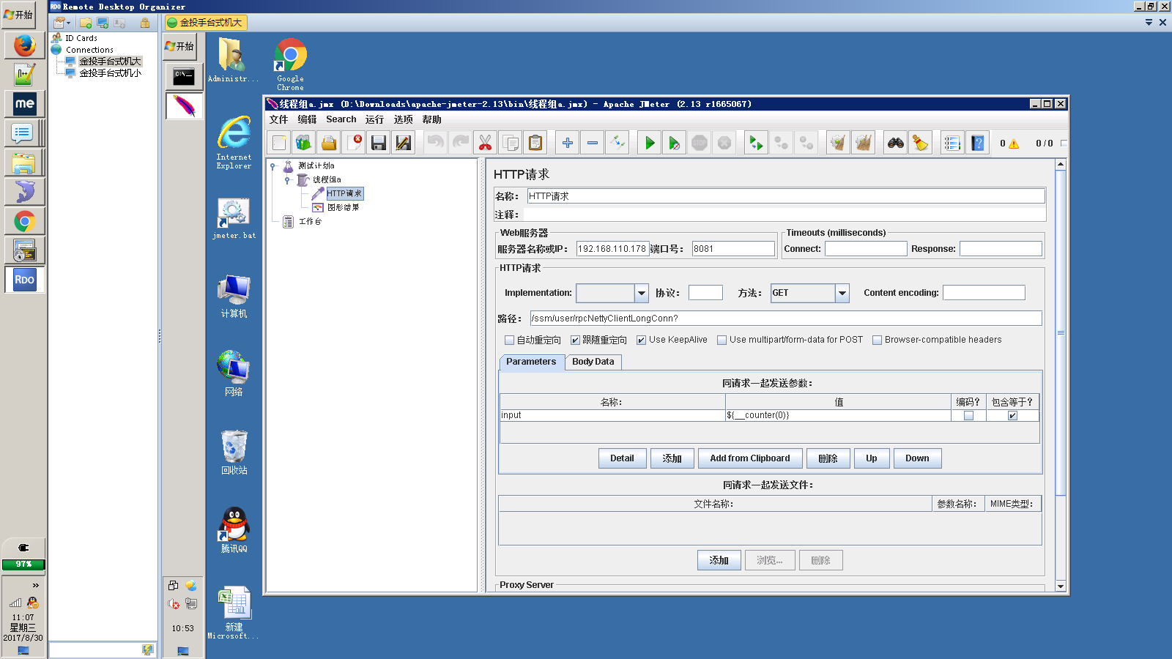

add_header Access-Control-Allow-Origin *;

centos 更新国内yum源
https://blog.csdn.net/kamroselee/article/details/79713974

根据端口号查询源程序
ps -aux |grep 5601
根据端口号查询pid和源程序
netstat -antp|grep 5601

